Sheet1
惠州市中医医院中心药房、儿科等科室采购一批家具项目公开市场调研公告明细清单
序号 | 名称 | 规 格 | 材 质 | 颜 色 | 单 位 | 数 量 | 配图
1 | 定做4层2米货架 | 2000*600*2000*4 层 | 立柱为80*40U型钢材冲压，横梁为80*40方通，层板为冷轧钢板封头弯折加筋滚压，喷塑，环保无任何异味，承重500KG。 | 灰白色 | 套 | 1
2 | 实木靠背椅 | 440*420*890 | 主材质为进口橡木，榫卯工艺，结构稳固，性能优越，文理美观，环保无异味。含水率低于9％。符合国家强制性标准GB18584-2001＜室内装饰装修材料 | 榉木色 | 张 | 35 | 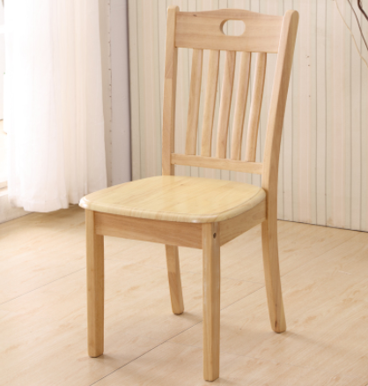
3 | 吧椅 | 300*300*450 | 优质西皮面料， 一体成型海绵，进口优质座椅机构，铝合金架符合人体工程学设计。 | 棕色 | 张 | 8
4 | 电脑转椅（可升降） | 600*600*1100mm | 靠背、座板为双层曲木板、，椅面、扶手面采用高品质、优质透气网布及高密度PU发泡海绵，飞机底盘，进口气压棒，38管电镀五星马蹄脚，高品质PU滑轮。 | 黑色 | 张 | 5 | 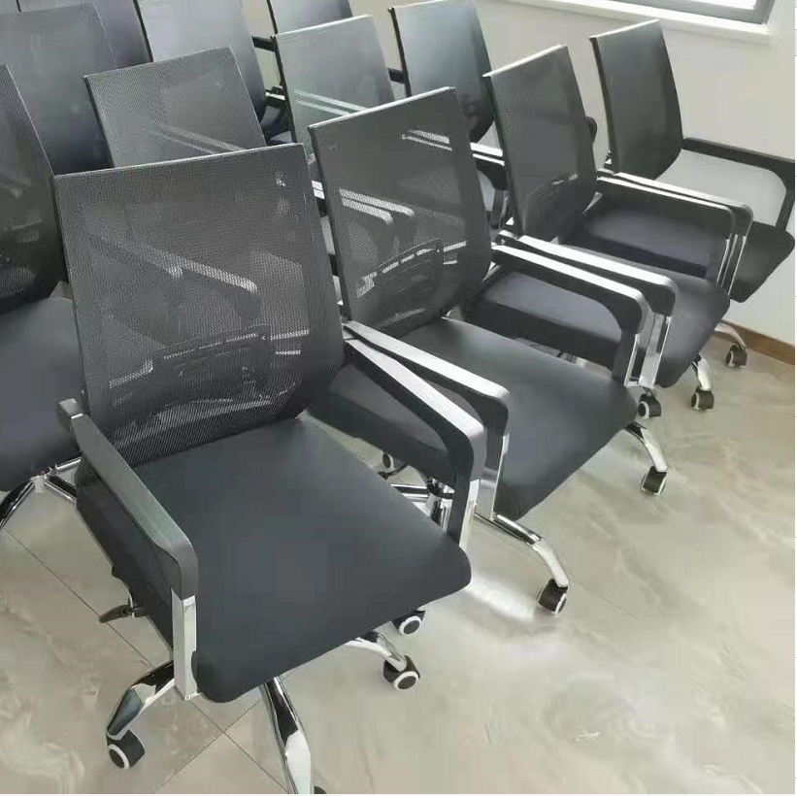
5 | 橡木日子凳 | 350*250*450 | 主材质为进口橡木，榫卯工艺，结构稳固，性能优越，文理美观，环保无异味。含水率低于9％。符合国家强制性标准GB18584-2001＜室内装饰装修材料，油漆产品符合GB18581-2001及CNCA-12C-049：2004标准，通过ISO14025认证。结实耐用。 | 原木色 | 张 | 14 | 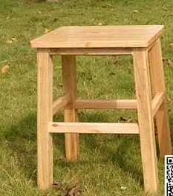
6 | 定制储物柜 | 1200*600*2000 | 基材：采用符合国际E1级环保标准的绿色环保多层实木板材，板材厚度18mm,台面板厚度25mm经过防潮、防虫、防腐化学处理，五金配件：采用优质五金配件。所有五金件作防锈、防腐处理。 | 花梨色 | 组 | 1 | 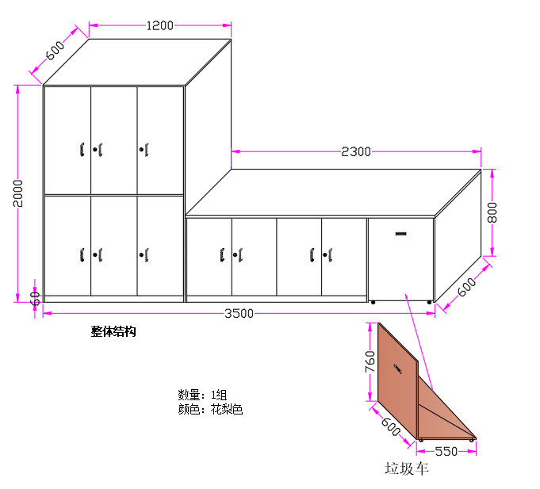
 | 定制储物柜 | 2300*600*800 | 基材：采用符合国际E1级环保标准的绿色环保多层实木板材，板材厚度18mm,台面板厚度25mm经过防潮、防虫、防腐化学处理，五金配件：采用优质五金配件。所有五金件作防锈、防腐处理。 | 花梨色 | 组 | 1
7 | 定制艾灸箱 | 400*300*250 | 箱体采用9厘多层实木加工，内部不锈钢钣金加工贴面，内部采用多层不锈钢过滤网，耐高温，过滤艾灸灰，四边置不锈钢可调节支架，方便调整高度。 | 白色 | 个 | 2
合计 |  |  |  |  |  | 67

